제안 서식
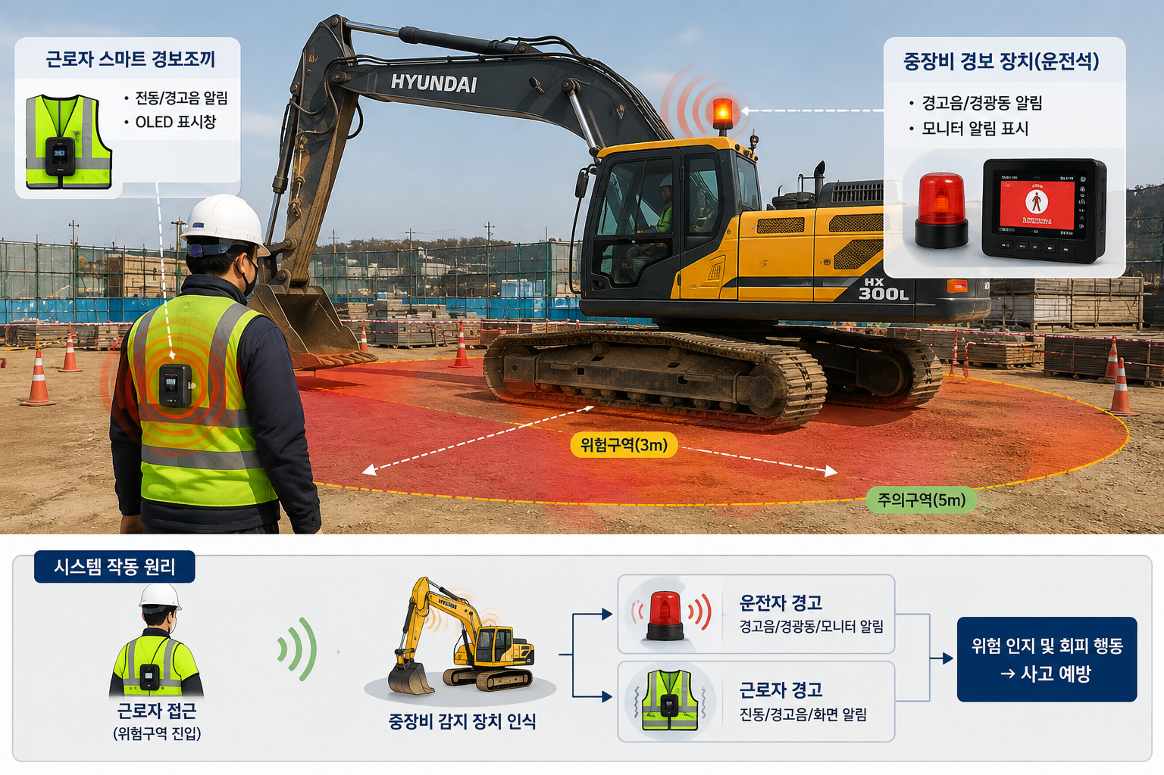
제 안 서
기본 정보
 | 제 안 자 | 박 태 준
 | 소속부서 | 사업개발처 개발1부
 | 직 급 | 기술6급
 | 제 안 명 | 중장비-근로자 양방향 스마트 조끼 도입을 통한 사각지대 안전사고 예방
 | 제안구분 | 지정제안
 | 분 야 | 안전
 | 실행부서 | 사업개발처 개발 1·2부
제안 내용
배 경 |  | 1. 공사현장에서는 굴삭기, 로더, 덤프트럭 등 중장비와 근로자가 동일한 공간에서 작업하는 경우가 많으며, 장비의 구조적 특성상 후방 및 측면에 사각지대가 발생하여 운전자가 주변 근로자를 인지하지 못하는 위험이 상존 2. 근로자는 운전자가 자신을 확인했을 것이라고 판단할 수 있으나 실제로는 장비 운전자의 시야에 들어오지 않는 경우가 있어 충돌·협착 등 중대사고로 이어질 가능성이 높음 3. 기존의 신호수 배치, 후방카메라, 안전교육만으로는 순간적인 사각지대 접근을 완전히 통제하기 어려운 만큼, 운전자와 근로자 모두에게 위험상황을 실시간으로 알려주는 양방향 안전관리 시스템 도입이 필요
추진내용 |  | 1. 중장비에는 근로자 접근을 감지할 수 있는 근접센서 등의 통신장치 또는 감지장비를 설치하고, 현장 근로자에게는 소형 수신장치가 부착된 스마트 조끼를 지급 2. 근로자가 중장비 주변의 설정된 위험거리 이내로 접근할 경우 장비 운전석에는 경고음 또는 화면 알림이 발생하고, 동시에 근로자의 스마트 조끼에서도 진동이나 경고음이 작동하여 운전자와 근로자가 동시에 위험상황을 인지
기대효과 |  | 1. 중장비와 근로자 간 충돌·협착·끼임 등 안전사고를 예방 2. 향후 위험구역 개선, 장비동선 조정 및 안전교육 자료로 활용
첨부 자료(예시사진 활용)

